Tabelle1
 |  | Kosten
 |  | FR50 | HFR50
Abschluss und vertriebskosten | Beiträge | 1,946.00 € | - €
 | Zulagen | 246.40 € | - €
 |  |  |  | 0,04% des Vertragsguthabens mtl. bis zum 26 Jahr …
Verwaltungskosten | Beiträge | 16,175.11 € | 8,459.61 € | Jahr |  | Jahr
 | Zulagen | 494.40 € | 482.08 € | 1 | 9.3408 | 27 | 126.1008
 |  | 18,861.91 € | 8,941.69 € | 2 | 18.6816 | 28 | 130.7712
 |  |  |  | 3 | 28.0224 | 29 | 135.4416
 |  |  |  | 4 | 37.3632 | 30 | 140.112
 |  |  |  | 5 | 46.704 | 31 | 144.7824
 |  |  |  | 6 | 56.0448 | 32 | 149.4528
 |  |  |  | 7 | 65.3856 | 33 | 154.1232
 |  |  |  | 8 | 74.7264 | 34 | 158.7936
 |  |  |  | 9 | 84.0672 | 35 | 163.464
 |  |  |  | 10 | 93.408 | 36 | 168.1344
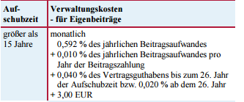
 |  |  |  | 11 | 102.7488 | 37 | 172.8048
 |  |  |  | 12 | 112.0896 | 38 | 177.4752
 |  |  |  | 13 | 121.4304 | 39 | 182.1456
 |  |  |  | 14 | 130.7712 | 40 | 186.816
 |  |  |  | 15 | 140.112 |  | 2190.4176
 |  |  |  | 16 | 149.4528
 |  |  |  | 17 | 158.7936
 |  |  |  | 18 | 168.1344
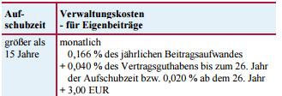
 |  |  |  | 19 | 177.4752
 |  |  |  | 20 | 186.816
 |  |  |  | 21 | 196.1568
 |  |  |  | 22 | 205.4976
 |  |  |  | 23 | 214.8384
 |  |  |  | 24 | 224.1792
 |  |  |  | 25 | 233.52
 |  |  |  | 26 | 242.8608
 |  |  |  |  | 3278.6208

